Chi tiết địa chất
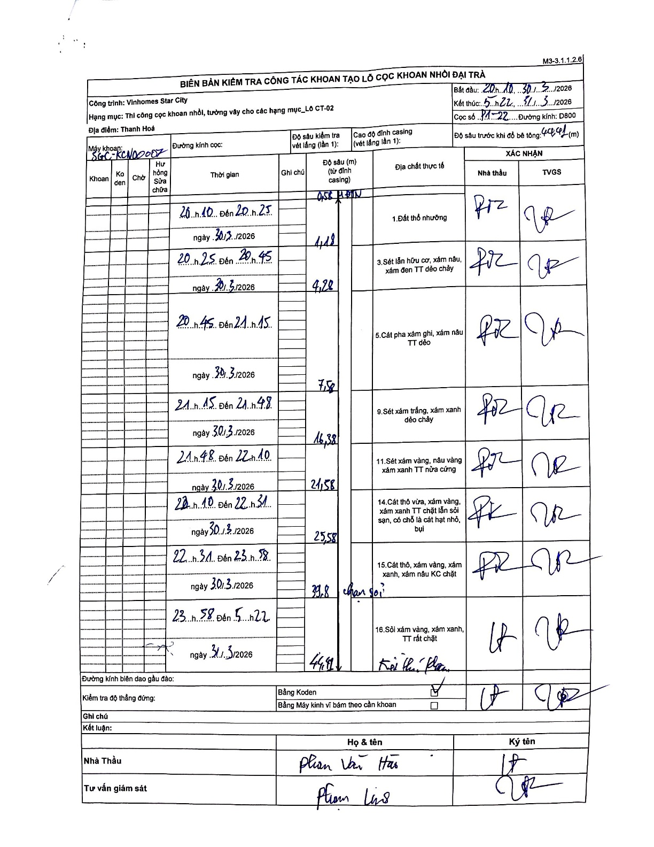
Dự án | Star City Thanh Hóa
Hạng mục | Thi công cọc khoan nhồi, tường vây cho các hạng mục_Lô CT-02
Tên bộ phận | Lô CT-02
Số hiệu cọc | P1-22
Tên Máy khoan | SGC-KCN0007
Đường kính | D800
Bắt đầu thi công | 20:10 30/03/2026
Kết thúc thi công | 05:22 31/03/2026

Địa chất TT | Đường kính | Mô tả lớp thiết kế | Từ (h) | Đến (h) | Cao độ từ | Cao độ đến | T.Gian (h) | Dài (m) | V (m/h) | Ghi chú
Đất thổ nhưỡng | D800 | Đất thổ nhưỡng | 20:10 30/03/2026 | 20:25 30/03/2026 | -0.58 | -4.48 | 0.25 | 3.9 | 15.6
2 | D800 | Sét lẫn hữu cơ, xám nâu, xám đen TT dẻo chảy | 20:25 30/03/2026 | 20:45 30/03/2026 | -4.48 | -4.98 | 0.33 | 0.5 | 1.5
3 | D800 | Cát pha xám ghi, xám nâu TT dẻo | 20:45 30/03/2026 | 21:15 30/03/2026 | -4.98 | -7.58 | 0.5 | 2.6 | 5.2
4 | D800 | Sét xám trắng, xám xanh dẻo chảy | 21:15 30/03/2026 | 21:48 30/03/2026 | -7.58 | -16.38 | 0.55 | 8.8 | 16
5 | D800 | Sét xám vàng, nâu vàng xám xanh TT nửa cứng | 21:48 30/03/2026 | 22:10 30/03/2026 | -16.38 | -21.58 | 0.37 | 5.2 | 14.18
6 | D800 | Cát thô vừa, xám vàng, xám xanh TT chặt lẫn sỏi sạn, có chỗ là cát hạt nhỏ, bụi | 22:10 30/03/2026 | 22:31 30/03/2026 | -21.58 | -25.58 | 0.35 | 4 | 11.43
7 | D800 | Cát thô, xám vàng, xám xanh, xám nâu KC chặt | 22:31 30/03/2026 | 23:58 30/03/2026 | -25.58 | -39.8 | 1.45 | 14.22 | 9.81
8 | D800 | Sỏi xám vàng, xám xanh, TT rất chặt | 23:58 30/03/2026 | 05:22 31/03/2026 | -39.8 | -44.42 | 5.4 | 4.62 | 0.86

ẢNH BIÊN BẢN GỐC

